Sheet1
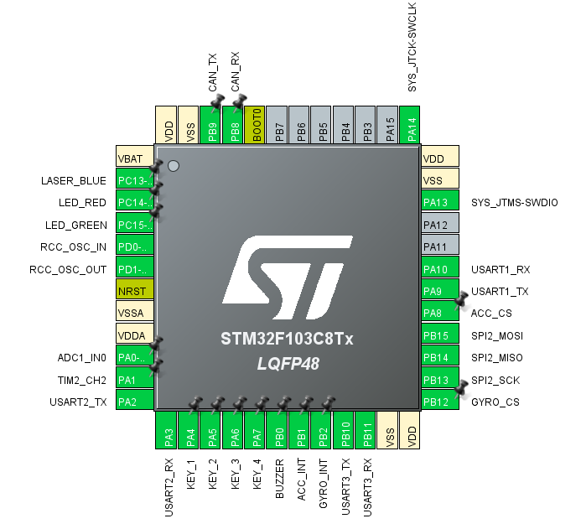

序号 | 板上丝印 | 原理图信号名 | 方向 | 管脚 | 端口说明

1 |  | USART1_TX |  | PA9 | 串口调试 (发送)
2 |  | USART1_RX |  | PA10 | 串口调试 (接收)
3 |  | ACC_CS |  | PA8 | 加速度计片选
4 |  | SPI2_MOSI |  | PB15 | SPI2 主输出从输入
5 |  | SPI2_MISO |  | PB14 | SPI2 主输入从输出
6 |  | SPI2_SCK |  | PB13 | SPI2 时钟信号
7 |  | GYRO_CS |  | PB12 | 陀螺仪片选
8 |  | ACC_INT |  | PB1 | 加速度计外部中断引脚
9 |  | GYRO_INT |  | PB2 | 陀螺仪外部中断引脚
10 |  | CAN_TX |  | PB9 | CAN总线发送端
11 |  | CAN_RX |  | PB8 | CAN总线接收端
12 |  | LASER_BLUE |  | PC13 | 蓝色激光笔控制脚
13 |  | LED_RED |  | PC14 | 红灯
14 |  | LED_GREEN |  | PC15 | 绿灯
15 |  | ADC1_IN0 |  | PA0 | 热敏电阻模拟信号采集
16 |  | TIM2_CH2 |  | PA1 | MOC管控制功率电阻加热 (PWM输出)
17 |  | USART2_TX |  | PA2 | 视觉模块串口通讯
18 |  | USART2_RX |  | PA3 | 视觉模块串口通讯
19 |  | KEY_1 |  | PA4 | 独立按键1
20 |  | KEY_2 |  | PA5 | 独立按键2
21 |  | KEY_3 |  | PA6 | 独立按键3
22 |  | KEY_4 |  | PA7 | 独立按键4
23 |  | BUZZER |  | PB0 | 蜂鸣器控制信号
24 |  |  | 复用 | PB10 | UART3或者IIC1
25 |  |  | 复用 | PB11 | UART3或者IIC1

